1
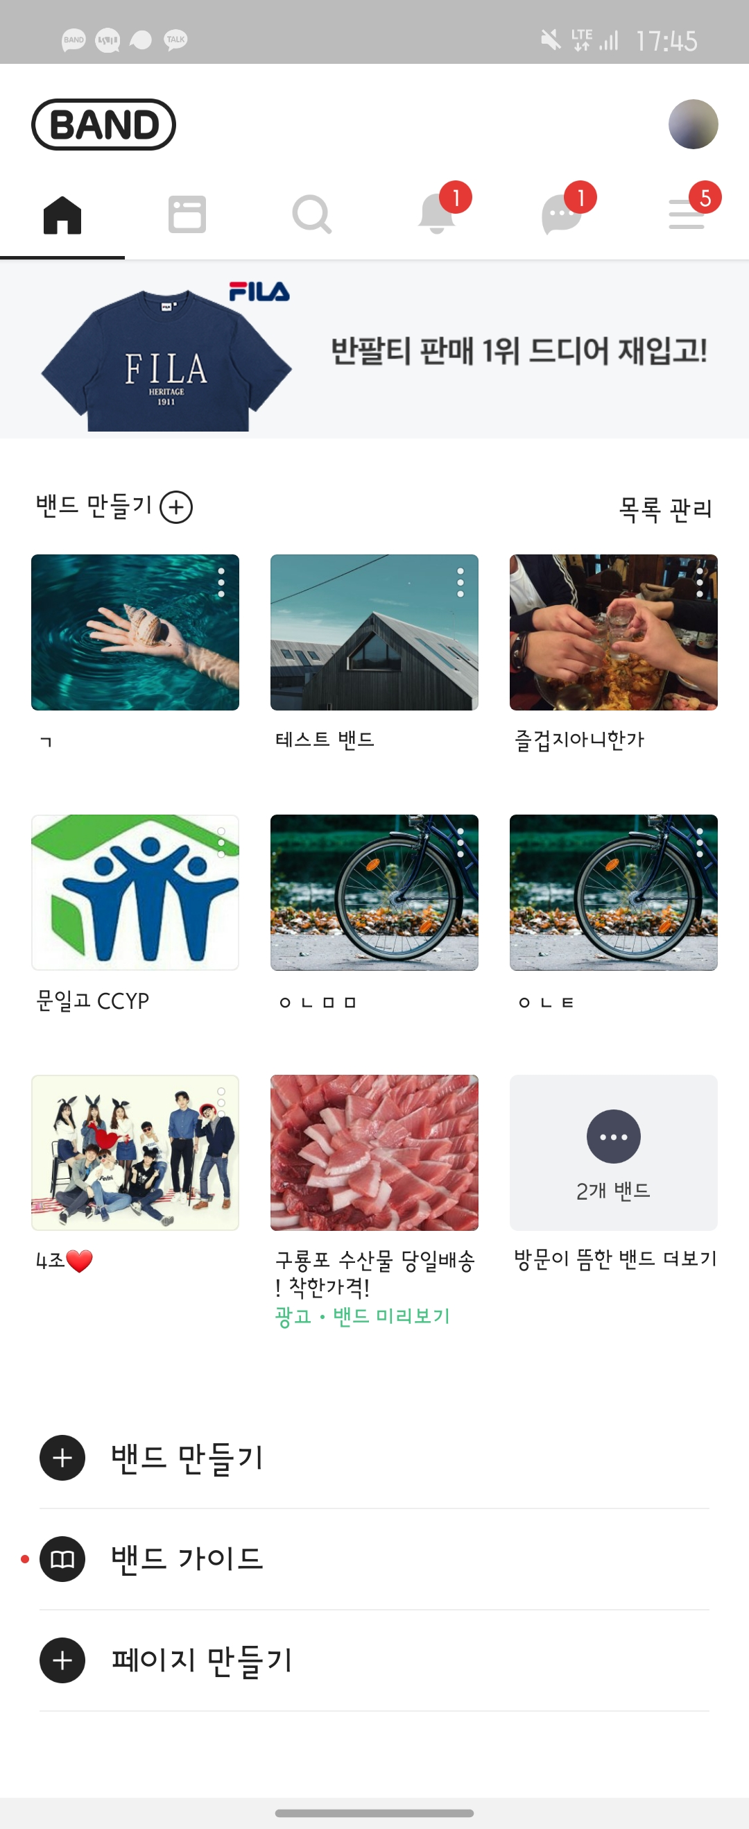
/ads | 메인 페이지 광고 이미지 랜덤 조회
 |  |  |  |  |  |  |  | Screen Image
 | Method | GET

 | Response Parameters
 |  | Name | Type | Mandatory | Example | Default | Description
 |  | result | array | Y
 |  | ㄴadsId | int | Y | 4 |  | 광고 id
 |  | ㄴadsMainImg | string | Y | https://cookieserver.site/kakao_friends4.jpg |  | 대표사진 URL |  | <-
 |  | ㄴadsUrl | string | Y | https://naver.com |  | 링크 URL
 |  | isSuccess | boolean | Y | TRUE |  | 요청 성공 여부
 |  | code | int | Y | 100 |  | 응답 코드
 |  | message | string | Y | 메인 페이지 광고 이미지 랜덤 조회 성공 |  | 응답 메시지

 | Response Sample
 |  | { "result": { "adsId": 2, "adsMainImg": "https://cookieserver.site/kakao_friends2.jpg", "adsUrl": "https://musinsa.com" }, "isSuccess": true, "code": 100, "message": "메인 페이지 광고 이미지 랜덤 조회 성공" }

 | Result Code
 |  | code | message
 |  | 100 | 메인 페이지 광고 이미지 랜덤 조회 성공
 |  | 200 | 존재하지 않은 광고 id입니다.

 | Sample Input

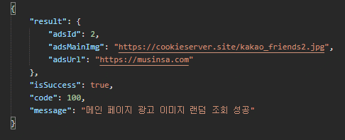

 | 비고사항
 |  | result로 돌아오는 광고는 랜덤으로 생성

2
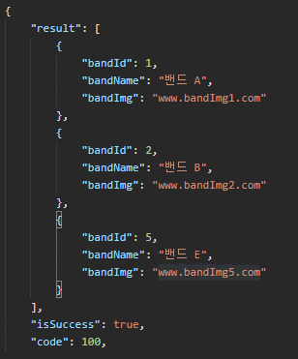
/bands/{userid} | 유저가 가입한 밴드 조회
 |  |  |  |  |  |  |  | Screen Image
 | Method | GET

 | Response Parameters
 |  | Name | Type | Mandatory | Example | Default | Description
 |  | result | list | N
 |  | ㄴbandId | int | Y | 1 |  | 밴드 id
 |  | ㄴbandName | string | Y | 밴드 A |  | 밴드 이름 |  | <-
 |  | ㄴbandImg | string | Y | www.bandImg1.com |  | 밴드 이미지 URL
 |  | isSuccess | boolean | Y | TRUE |  | 요청 성공 여부
 |  | code | int | Y | 100 |  | 응답 코드
 |  | message | string | Y | 유저가 가입한 밴드 조회 성공 |  | 응답 메시지

 | Response Sample
 |  | { "result": [ { "bandId": 1, "bandName": "밴드 A", "bandImg": "www.bandImg1.com" }, { "bandId": 2, "bandName": "밴드 B", "bandImg": "www.bandImg2.com" }, { "bandId": 5, "bandName": "밴드 E", "bandImg": "www.bandImg5.com" } ], "isSuccess": true, "code": 100, "message": "유저가 가입한 밴드 조회 성공" }

 | Result Code
 |  | code | message
 |  | 100 | 유저가 가입한 밴드 조회 성공
 |  | 200 | 존재하지 않은 유저 id입니다.

 | Sample Input

